ユーザーリスト
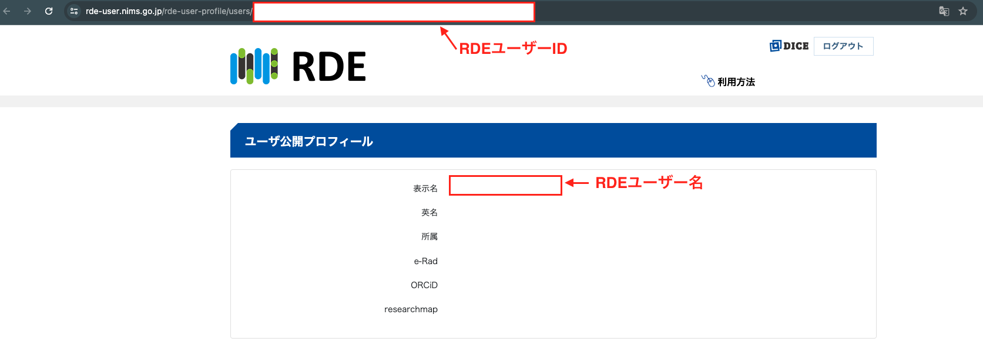
RDEユーザー名 | RDEユーザーID
RDE,User01 | 00000000000000000000000000000000000000000000000000000001 | ユーザー名とIDの表示場所
RDE,User02 | 00000000000000000000000000000000000000000000000000000002
RDE,User03 | 00000000000000000000000000000000000000000000000000000003
RDE,User04 | 00000000000000000000000000000000000000000000000000000004

